Sheet1
监控设备需求表
序号 | 产品名称 | 品牌型号 | 技术参数 | 照片 | 数量 | 单位 | 单价/元 | 总价/元 | 备注
1 | POE供电400像素万室外枪机4MM | 2433M-A-IL | 支持绊线入侵，区域入侵 采用星光级低照400万像素1/3英寸CMOS图像传感器，低照度效果好，图像清晰度高 最大可输出400万(2560×1440)@25fps和400万(2688×1520)@20fps 支持H.265编码，压缩比高，实现超低码流传输 内置高效暖光和红外补光灯，最大红外监控距离80米，最大暖光监控距离30米 支持走廊模式，宽动态，3D降噪，强光抑制，背光补偿，数字水印，适用不同监控环境 支持ROI，SMARTH.264/H.265，灵活编码，适用不同带宽和存储环境 支持内置MIC 支持DC12V/POE供电方式 支持IP67防护等级 |  | 2 | 个 | 520 | 1040 | 外围院里
2 | 监控支架 |  |  |  | 2 | 个 | 35 | 70
3 | 电梯摄像头 | 2230C-SA | 采用高性能200万像素1/2.7英寸CMOS图像传感器，图像清晰度高 可输出200万(1920*1080)@25fps 支持H.265编码，压缩比高，实现超低码流传输 支持走廊模式，宽动态，3D降噪，强光抑制，背光补偿，数字水印，适用不同监控环境 支持ROI，SMARTH.264/H.265，灵活编码，适用不同带宽和存储环境 支持DC12V/POE供电方式，方便工程安装 | 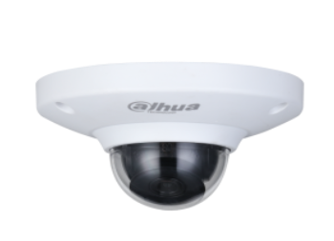 | 1 | 个 | 490 | 490 | 电梯
4 | POE半球400像素 4MM | 2433T-A-IL | 支持绊线入侵，区域入侵 采用星光级低照400万像素1/3英寸CMOS图像传感器，低照度效果好，图像清晰度高 最大可输出400万(2560×1440)@25fps和400万(2688×1520)@20fps 支持H.265编码，压缩比高，实现超低码流传输 内置高效暖光和红外补光灯，最大红外监控距离50米，最大暖光监控距离30米 支持走廊模式，宽动态，3D降噪，强光抑制，背光补偿，数字水印，适用不同监控环境 支持ROI，SMART H.264/H.265，灵活编码，适用不同带宽和存储环境 支持内置MIC 支持DC12V/POE供电方式 支持IP67防护等级 | 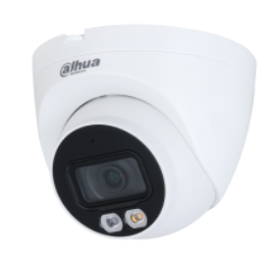 | 4 | 个 | 520 | 2080 | 2.3楼道内安装
5 | POE半球400像素 4MM | 2433T-A-IL | 支持绊线入侵，区域入侵 采用星光级低照400万像素1/3英寸CMOS图像传感器，低照度效果好，图像清晰度高 最大可输出400万(2560×1440)@25fps和400万(2688×1520)@20fps 支持H.265编码，压缩比高，实现超低码流传输 内置高效暖光和红外补光灯，最大红外监控距离50米，最大暖光监控距离30米 支持走廊模式，宽动态，3D降噪，强光抑制，背光补偿，数字水印，适用不同监控环境 支持ROI，SMART H.264/H.265，灵活编码，适用不同带宽和存储环境 支持内置MIC 支持DC12V/POE供电方式 支持IP67防护等级 |  | 1 | 个 | 520 | 520 | 病案室外窗口
6 | POE半球400像素 4MM | DS-2CD3346WDV3-I | 支持绊线入侵，区域入侵 采用星光级低照400万像素1/3英寸CMOS图像传感器，低照度效果好，图像清晰度高 最大可输出400万(2560×1440)@25fps和400万(2688×1520)@20fps 支持H.265编码，压缩比高，实现超低码流传输 内置高效暖光和红外补光灯，最大红外监控距离50米，最大暖光监控距离30米 支持走廊模式，宽动态，3D降噪，强光抑制，背光补偿，数字水印，适用不同监控环境 支持ROI，SMART H.264/H.265，灵活编码，适用不同带宽和存储环境 支持内置MIC 支持DC12V/POE供电方式 支持IP67防护等级 |  | 1 | 个 | 520 | 520 | 物理治疗室1个
7 | POE半球600像素2.8MM（高清） | 2633T-A | 采用星光级低照度600万像素1/2.7英寸CMOS图像传感器，低照度效果好，图像清晰度高 输出最大600万（3072×2048）@25fps 支持H.265编码，压缩比高，超低码流 内置高效红外补光灯，最大红外监控距离50米 支持ROI，SMART H.264/H.265，灵活编码，适用不同带宽和存储环境 支持走廊模式，宽动态，3D降噪，强光抑制，背光补偿，数字水印，适用不同监控环境 支持多种异常检测: 动态检测，视频遮挡，音频检测，网络断开，IP冲突，非法访问，电压检测 支持内置MIC 支持DC12V/POE供电方式 支持IP67防护等级 | 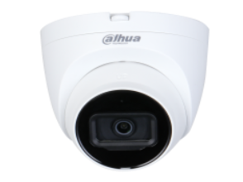 | 10 | 个 | 680 | 6800 | 收费外大厅2个收费窗口2个 西药房2个 中药房2个。药库2个
8 | 24口千兆POE交换机 | DH-S3000C-24GT2GT2GF-APWR | 支持24x10/100/1000M电口 |  | 1 | 个 | 2600 | 2600
9 | 硬盘 | 6T | 接口类型 SATA 缓存 16MB 接口速率 SATA300 接口 SCSI80pin 盘体尺寸 3.5寸 转速 5400rpm 缓存容量 16MB 质保 三年 外形尺寸 69.8mm*100.1mm*7mm | 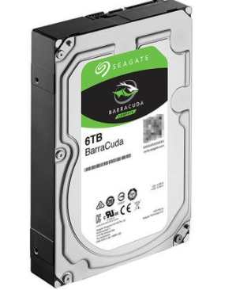 | 3 | 块 | 1300 | 3900 | 存储1个月
10 | 32路8盘位硬盘录像机 | DH-NVR8882HDS2 | ●支持全新UI4.0界面风格 ●支持嵌入式Linux系统，工业级嵌入式微控制器 ●支持WEB、本地GUI界面操作 ●支持最大32路网络视频接入；不开智能，最多支持256Mbps接入/存储/转发；开智能，最多支持160Mbps接入/存储/转发 ●支持Smart H.265/H.265/Smart H.264/H.264/MJPEG码流 ●支持VGA、HDMI异源输出，HDMI视频输出分辨率最高达4K ●支持1路后智能人脸检测比对； 最大10个人脸库，共20000张人脸图片；2路后智能周界检测；4路后智能SMD ●支持前智能：人脸检测比对、周界防范、通用行为分析、立体行为分析、人群分布、人数统计、热度图、SMD功能 ●可接驳支持ONVIF、RTSP协议的第三方摄像机和主流品牌摄像机 ●支持IPv4、IPv6、HTTP、NTP、DNS、ONVIF网络协议 ●支持16M/12M/8M/6M/5M/4M/3M/1080P/1.3M/720PIPC分辨率接入 ●支持1×16M/2×8M/3×6M/4×5M/5×4M/10×1080P/20×720P解码，最大支持16路视频回放 ●支持8个内置SATA接口，单盘容量支持10T ●支持语音对讲，客户端通过NVR与网络摄像机进行语音对讲 ●支持16路报警输入、4路报警输出，其中1路继电器输出，1路12V1Actrl输出，支持开关量输入输出模式 ●支持3个USB接口（2个前置USB2.0接口、1个后置USB3.0接口） ●支持2个千兆以太网口，支持2个不同段IP地址的IPC设备接入，支持将双网口设置同一个IP地址，实现数据链路冗余 ●支持按时间、按事件等多种方式进行录像的检索、回放、备份，支持图片本地回放与查询 ●支持标签自定义功能，设备支持对指定时间的录像进行标签并归档，便于后续査看 ●支持本机硬盘、网络等存储方式，支持硬盘、外接USB存储设备备份方式 ●支持设备操作日志、报警日志、系统日志的记录与查询功能 ●支持断网续传功能，能对前端摄像机断网这段时间内SD卡中的录像回传到NVR ●支持即时回放功能，在预览画面下回放指定通道的录像 ●支持预览图像与回放图像的电子放大 ●采用大华协议，可以通过鼠标控制云台转动、放大、定位等操作 ●支持远程管理IPC功能，支持对前端IPC远程升级，支持远程对IPC的编码配置修改等操作 ●支持远程零通道预览功能，可将接入的多路视频图像多画面显示在一路视频图像上 ●支持盘组管理功能，实现视频录像的定向存储 ●支持配额管理功能，实现按通道分配不同的录像天数进行存储 ●支持走廊模式功能，支持IPC画面旋转90°或270°，成9:16走廊模式 ●支持大华乐橙云功能，支持乐橙云/乐橙APP远程监控，预览，回放 |  | 1 | 个 | 2950 | 2950
11 | 五口百兆POE交换机 | TP |  |  | 1 | 个 | 98 | 98 | 室外枪机使用
12 | 电源线 | 2*1.5 |  |  | 100 | 米 | 4.5 | 450 | 最终按实际用量计算
13 | 机柜 | 1米 |  |  | 1 | 台 | 850 | 850
14 | 网线 | 厚德揽胜 | 超五类国标网线 |  | 1220 | 米 | 3.5 | 4270 | 最终按实际用量计算
15 | 插线板 | 公牛 | 五孔 |  | 1 | 个 | 68 | 68
16 | 配电箱 |  |  |  | 1 | 个 | 120 | 120 | 室外监控用
17 | 监控电源 |  |  |  | 16 | 个 | 65 | 1040 | 旧监控用
18 | 摄像头安装费 | 旧设备安装接线调试 |  |  | 16 | 台 | 80 | 1280 | 室内10个 室外6个
19 | 施工费 | 安装、布线、调试等 |  |  | 1 | 项 | 2000 | 2000
 |  |  |  |  |  |  | 总价 | 31146

